概述
版本管理
Report Revision 报告版本 | SW Revision 软件版本 | HW Revision 硬件版本 | Date 日期 | Author 作者 | Checked by 审核 | Modified Notification 变更说明 | Comments 备注
REV017 | SW0002569.A000.4 SW0001227.C007 SW0001226.C005 | H003.9 | 2023.8.14 | 陶畅 |  | 8. Matrix Driver config • Change external resistance 1 from 11.3Ω to 22Ω. Change intensity for the SOC animation from 100% to 40%, in the scrip file. (This change is from PATAC) this change is just for up versions. |  | 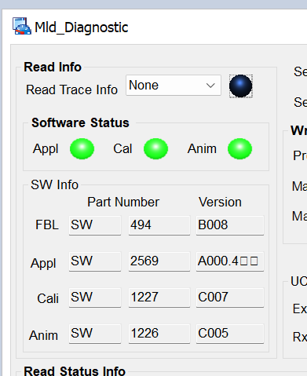
REV017 | SW0002569.A000.5 SW0001227.C007 SW0001226.C005 | H003.10 | 2023.10.22 | 陶畅 |  | 修复法规和动画在225ms之内切换闪烁问题

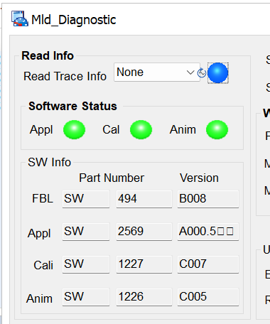

Number 序号 | Referenced Spec 参考规范及使用名词说明 |  |  |  |  | Versions 版本号 | Comments 备注

Member 人员 | Test Case 测试式样 |  | Test Implement 测试实施 |  |  | Comments 备注
 | Date 日期 |  | Date 日期 |  | Man-Hour 工时(h)

 |  |  | 总计 | Total

1_SOC动画
SOC动画测试

需求 |  | 测试目标：
序号 | 测试 ID | 前置条件 | 步骤 | 预期结果 |  | 测试结果 | 备注 | 测试数据：
 |  |  | 动画效果测试（包括流水顺序和时长） |  |  |  |  | 地址 | 理论时间（ms) | 测试时间（ms) | 误差（ms) | 地址 | 理论占空比（%） | 测试占空比（%） | 误差（%）
 | TC001-001-001 | 1、设置电源电压=12V； | 1、连接logic4，设置频率=105Hz,Duty=7%后上电 | 无 |  | Passed |  | 12% |  |  |  | 12%
 | TC001-001-002 |  | 1、连接logic4，设置频率=105Hz,Duty=8%后上电 | 按照规定动画效果输出，同步阶段未开始，灯保持在最后一帧 |  | Passed |  | ox05 10 | 45 | 45.1 | 0.1 | ox00 1 | 40 | 40.1 | 0.1
 | TC001-001-003 |  | 1、连接logic4，设置频率=105Hz,Duty=12%后上电 | 按照规定动画效果输出，同步阶段未开始，灯保持在最后一帧 |  | Passed |  | ox05 10&6 | 45 | 44.8 | -0.2 | ox01 4 | 40 | 40.1 | 0.1
 | TC001-001-004 |  | 1、连接logic4，设置频率=105Hz,Duty=40%后上电 | 按照规定动画效果输出，同步阶段未开始，灯保持在最后一帧 |  | Passed |  | ox05 10&ox03 1 | 540 | 541 | 1 | ox02 6 | 40 | 39.8 | -0.2
 | TC001-001-005 |  | 1、连接logic4，设置频率=105Hz,Duty=80%后上电 | 按照规定动画效果输出，同步阶段未开始，灯保持在最后一帧 |  | Passed |  | ox02 10 | 45 | 45.2 | 0.2 | ox03 1 | 40 | 39.8 | -0.2
 | TC001-001-006 |  | 1、连接logic4，设置频率=105Hz,Duty=93%后上电 | 按照规定动画效果输出，同步阶段未开始，灯保持在最后一帧 |  | Passed |  | ox02 10&6 | 45 | 45.3 | 0.3 | ox04 4 | 40 | 39.8 | -0.2
 | TC001-001-007 |  | 1、连接logic4，设置频率=105Hz,Duty=94%后上电 | 无 |  | Passed |  | ox02 10&ox00 1 | 540 | 540.1 | 0.1 | ox05 6 | 40 | 40.2 | 0.2
 | TC001-001-008 |  | 1、连接logic4，设置频率=105Hz,分别设置Duty为25%、35%、45%、55%、65%、75%后上电 | 两档之间的占空比输出动画与前一状态保持一致 |  | Passed | 无动画
 |  |  | 占空比测试 |  |  |  |  | 80% |  |  |  | 80%
 | TC001-001-008 | 1、设置电源电压=12V； | 1、连接logic4，设置频率=105Hz,Duty=12%后上电 | 按照要求输出,误差在1%之内 |  | Passed |  | ox05 10 | 45 | 45.2 | 0.2 | ox00 1 | 40 | 40.2 | 0.2
 | TC001-001-009 |  | 1、连接logic4，设置频率=105Hz,Duty=20%后上电 | 按照要求输出,误差在1%之内 |  | Passed |  | ox05 10&6 | 45 | 45.2 | 0.2 | ox01 4 | 40 | 39.8 | -0.2
 | TC001-001-010 |  | 1、连接logic4，设置频率=105Hz,Duty=40%后上电 | 按照要求输出,误差在1%之内 |  | Passed |  | ox05 10&ox03 1 | 540 | 539.3 | -0.7 | ox02 6 | 40 | 39.7 | -0.3
 | TC001-001-011 |  | 1、连接logic4，设置频率=105Hz,Duty=60%后上电 | 按照要求输出,误差在1%之内 |  | Passed |  | ox02 10 | 45 | 45 | 0 | ox03 1 | 40 | 39.8 | -0.2
 | TC001-001-012 |  | 1、连接logic4，设置频率=105Hz,Duty=80%后上电 | 按照要求输出,误差在1%之内 |  | Passed |  | ox02 10&6 | 45 | 45 | 0 | ox04 4 | 40 | 40.1 | 0.1
 |  |  | 优先级测试 |  |  |  |  | ox02 10&ox00 1 | 540 | 539.4 | -0.6 | ox05 6 | 40 | 39.8 | -0.2
 | TC001-001-013 | 1、设置电源电压=12V； | 1、信号发生器CH1参数设置频率=105Hz，Duty=12%，CH2参数设置频率=0.435Hz，Duty=4.35%，CH1和CH2同时连接logic4后上电； 2、连接其他逻辑 ； 3、断开其他逻辑 | 2、动画停止，其他功能启动 3、其他逻辑断开后动画不自启动 | logic2 | Passed | SOC动画优先级最低，其他逻辑断开后会自启动，目前没做要求
 | TC001-001-014 |  |  |  | logic3 | Passed
 | TC001-001-015 |  |  |  | logic5 | Passed
 | TC001-001-016 |  | 1、信号发生器CH1参数设置频率=105Hz，Duty=20%，CH2参数设置频率=0.435Hz，Duty=4.35%，CH1和CH2同时连接logic4后上电； 2、连接其他逻辑 ； 3、断开其他逻辑 | 2、动画停止，其他功能启动 3、其他逻辑断开后动画不自启动 | logic2 | Passed
 | TC001-001-017 |  |  |  | logic3 | Passed
 | TC001-001-018 |  |  |  | logic5 | Passed
 | TC001-001-019 |  | 1、信号发生器CH1参数设置频率=105Hz，Duty=40%，CH2参数设置频率=0.435Hz，Duty=4.35%，CH1和CH2同时连接logic4后上电； 2、连接其他逻辑 ； 3、断开其他逻辑 | 2、动画停止，其他功能启动 3、其他逻辑断开后动画不自启动 | logic2 | Passed
 | TC001-001-020 |  |  |  | logic3 | Passed
 | TC001-001-021 |  |  |  | logic5 | Passed
 | TC001-001-022 |  | 1、信号发生器CH1参数设置频率=105Hz，Duty=60%，CH2参数设置频率=0.435Hz，Duty=4.35%，CH1和CH2同时连接logic4后上电； 2、连接其他逻辑 ； 3、断开其他逻辑 | 2、动画停止，其他功能启动 3、其他逻辑断开后动画不自启动 | logic2 | Passed
 | TC001-001-023 |  |  |  | logic3 | Passed
 | TC001-001-024 |  |  |  | logic5 | Passed
 | TC001-001-025 |  | 1、信号发生器CH1参数设置频率=105Hz，Duty=80%，CH2参数设置频率=0.435Hz，Duty=4.35%，CH1和CH2同时连接logic4后上电； 2、连接其他逻辑 ； 3、断开其他逻辑 | 2、动画停止，其他功能启动 3、其他逻辑断开后动画不自启动 | logic2 | Passed
 | TC001-001-026 |  |  |  | logic3 | Passed
 | TC001-001-027 |  |  |  | logic5 | Passed
 | TC001-001-028 | 1、设置电源电压=12V； | 1、连接其他逻辑后上电，观察其他逻辑灯的状态； 2、将信号发生器CH1参数设置频率=105Hz，Duty=12%，CH2参数设置频率=0.435Hz，Duty=4.35%，CH1和CH2同时连接logic4后打开； 3、断开其他逻辑 | 1、其他功能启动 3、其他逻辑断开后动画自动启动 | logic2 | Passed
 | TC001-001-029 |  |  |  | logic3 | Passed
 | TC001-001-030 |  |  |  | logic5 | Passed
 | TC001-001-031 |  | 1、连接其他逻辑后上电，观察其他逻辑灯的状态； 2、将信号发生器CH1参数设置频率=105Hz，Duty=20%，CH2参数设置频率=0.435Hz，Duty=4.35%，CH1和CH2同时连接logic4后打开； 3、断开其他逻辑 | 1、其他功能启动 3、其他逻辑断开后动画自动启动 | logic2 | Passed
 | TC001-001-032 |  |  |  | logic3 | Passed
 | TC001-001-033 |  |  |  | logic5 | Passed
 | TC001-001-034 |  | 1、连接其他逻辑后上电，观察其他逻辑灯的状态； 2、将信号发生器CH1参数设置频率=105Hz，Duty=40%，CH2参数设置频率=0.435Hz，Duty=4.35%，CH1和CH2同时连接logic4后打开； 3、断开其他逻辑 | 1、其他功能启动 3、其他逻辑断开后动画自动启动 | logic2 | Passed
 | TC001-001-035 |  |  |  | logic3 | Passed
 | TC001-001-036 |  |  |  | logic5 | Passed
 | TC001-001-037 |  | 1、连接其他逻辑后上电，观察其他逻辑灯的状态； 2、将信号发生器CH1参数设置频率=105Hz，Duty=60%，CH2参数设置频率=0.435Hz，Duty=4.35%，CH1和CH2同时连接logic4后打开； 3、断开其他逻辑 | 1、其他功能启动 3、其他逻辑断开后动画自动启动 | logic2 | Passed
 | TC001-001-038 |  |  |  | logic3 | Passed
 | TC001-001-039 |  |  |  | logic5 | Passed
 | TC001-001-040 |  | 1、连接其他逻辑后上电，观察其他逻辑灯的状态； 2、将信号发生器CH1参数设置频率=105Hz，Duty=80%，CH2参数设置频率=0.435Hz，Duty=4.35%，CH1和CH2同时连接logic4后打开； 3、断开其他逻辑 | 1、其他功能启动 3、其他逻辑断开后动画自动启动 | logic2 | Passed
 | TC001-001-041 |  |  |  | logic3 | Passed
 | TC001-001-042 |  |  |  | logic5 | Passed
 |  |  | 动画循环和切换
 | TC001-001-043 | 1、设置电源电压=12V； | 1、信号发生器CH1参数设置频率=105Hz，Duty分别设置为12%±4%，CH2参数设置频率=0.435Hz，Duty=4.35%，CH1和CH2同时连接logic4； 2、上电 | 循环播放该级别动画 |  | Passed
 | TC001-001-044 |  | 1、信号发生器CH1参数设置频率=105Hz，Duty分别设置为20%±4%&30%±4%，CH2参数设置频率=0.435Hz，Duty=4.35%，CH1和CH2同时连接logic4； 2、上电 | 循环播放该级别动画 |  | Passed
 | TC001-001-045 |  | 1、信号发生器CH1参数设置频率=105Hz，Duty分别设置为40%±4%&50%±4%，CH2参数设置频率=0.435Hz，Duty=4.35%，CH1和CH2同时连接logic4； 2、上电 | 循环播放该级别动画 |  | Passed
 | TC001-001-046 |  | 1、信号发生器CH1参数设置频率=105Hz，Duty分别设置为60%±4%&70%±4%，CH2参数设置频率=0.435Hz，Duty=4.35%，CH1和CH2同时连接logic4； 2、上电 | 循环播放该级别动画 |  | Passed
 | TC001-001-047 |  | 1、信号发生器CH1参数设置频率=105Hz，Duty分别设置为80%±4%&89%±4%，CH2参数设置频率=0.435Hz，Duty=4.35%，CH1和CH2同时连接logic4； 2、上电 | 循环播放该级别动画 |  | Passed
 | TC001-001-048 | 1、设置电源电压=12V； | 1、信号发生器CH1参数设置频率=105Hz，Duty分别设置为12%±4%，CH2参数设置频率=0.435Hz，Duty=4.35%，CH1和CH2同时连接logic4； 2、上电 3、CH1输入其他有效占空比 | 2、循环播放该级别动画 3、切换到其他动画并循环播放 |  | Passed
 | TC001-001-049 |  | 1、信号发生器CH1参数设置频率=105Hz，Duty分别设置为20%±4%&30%±4%，CH2参数设置频率=0.435Hz，Duty=4.35%，CH1和CH2同时连接logic4； 2、上电 3、CH1输入其他有效占空比 | 2、循环播放该级别动画 3、切换到其他动画并循环播放 |  | Passed
 | TC001-001-050 |  | 1、信号发生器CH1参数设置频率=105Hz，Duty分别设置为40%±4%&50%±4%，CH2参数设置频率=0.435Hz，Duty=4.35%，CH1和CH2同时连接logic4； 2、上电 3、CH1输入其他有效占空比 | 2、循环播放该级别动画 3、切换到其他动画并循环播放 |  | Passed
 | TC001-001-051 |  | 1、信号发生器CH1参数设置频率=105Hz，Duty分别设置为60%±4%&70%±4%，CH2参数设置频率=0.435Hz，Duty=4.35%，CH1和CH2同时连接logic4； 2、上电 3、CH1输入其他有效占空比 | 2、循环播放该级别动画 3、切换到其他动画并循环播放 |  | Passed
 | TC001-001-052 |  | 1、信号发生器CH1参数设置频率=105Hz，Duty分别设置为80%±4%&89%±4%，CH2参数设置频率=0.435Hz，Duty=4.35%，CH1和CH2同时连接logic4； 2、上电 3、CH1输入其他有效占空比 | 2、循环播放该级别动画 3、切换到其他动画并循环播放 |  | Passed
 |  |  | 冷启动时间
 | TC001-001-053 | 1、设置电源电压=12V； | 1、连接logic4，设置频率=105Hz,Duty=12%； 2、重新上电 | 启动时间在80ms之内 |  | Passed | 63ms
 | TC001-001-054 |  | 1、连接logic4，设置频率=105Hz,Duty=80%； 2、重新上电 | 启动时间在80ms之内 |  | Passed | 61ms
 |  |  | 热启动时间
 | TC001-001-055 | 1、设置电源电压=12V； | 1、连接logic4，设置频率=105Hz,Duty=12%； 2、重新上逻辑 | 启动时间在80ms之内 |  | Passed | 59ms
 | TC001-001-056 |  | 1、连接logic4，设置频率=105Hz,Duty=80%； 2、重新上逻辑 | 启动时间在80ms之内 |  | Passed | 51ms
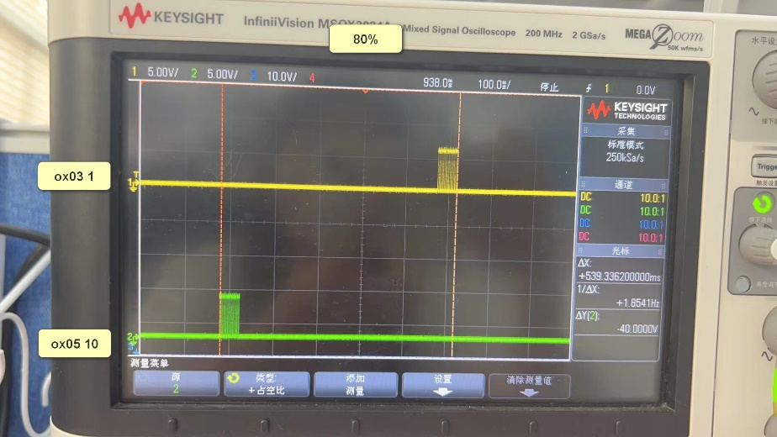

3_动画衔接
动画衔接测试

需求 |  |  | 测试目标：
序号 | 测试 ID | 测试方法 | 前置条件 | 步骤 | 预期结果 | 测试结果

1 | TC003-001-01 | Manual | 1、设置电源电压 = 12V | 1.将Animation的Logic与信号发生器连接； 2.设置参数Fre=105HZ，Amp=5Vpp，Offset=2.5V，Duty=20%并将Output设置为OFF状态； 3.上电； 4.将PL的Logic上电，观察PL的状态； 5.将信号发生器Output设置为ON，观察动画效果和PL状态； 6.将PL的Logic下电，观察此时PL和Animation的状态 | 4.PL按原有占空比亮无闪烁； 5.动画无法启动，PL仍然保持原有占空比亮度且无闪烁； 6.PL熄灭，动画启动，按照20%的动画效果执行，PL的LED会平滑切换，切换瞬间亮度不发生变化 | Passed |  | 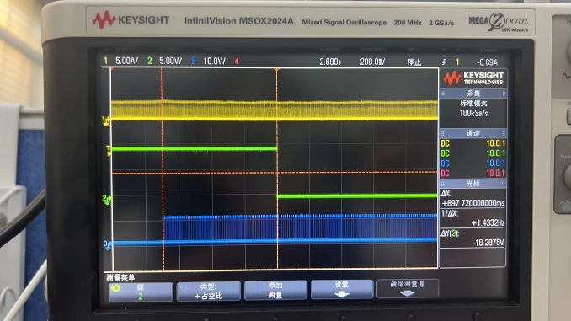
2 | TC003-001-02 | Manual | 1、设置电源电压 = 12V | 1.将Animation的Logic与信号发生器连接； 2.设置参数Fre=105HZ，Amp=5Vpp，Offset=2.5V，Duty=20%并将Output设置为OFF状态； 3.上电； 4.将PL的Logic上电，观察PL的状态； 5.将信号发生器Output设置为ON，在225ms内将PL的Logic下电，观察此时PL和Animation的状态 | 4.PL按原有占空比亮无闪烁； 5.动画无法启动，PL仍然保持原有占空比亮度且无闪烁，PL下逻辑后225ms内仍保持输出，接着动画启动，PL和动画衔接且无闪烁。 | Passed |  | 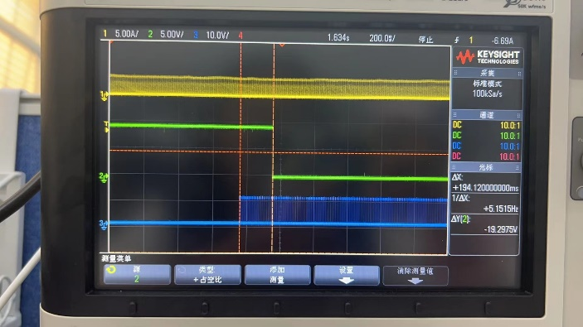
3 | TC003-001-03 | Manual | 1、设置电源电压 = 12V | 1.将Animation的Logic与信号发生器连接； 2.设置参数Fre=105HZ，Amp=5Vpp，Offset=2.5V，Duty=40%并将Output设置为OFF状态； 3.上电； 4.将PL的Logic上电，观察PL的状态； 5.将信号发生器Output设置为ON，在225ms内将PL的Logic下电，观察此时PL和Animation的状态，测试动画逻辑输入到动画输出开始时间 | 4.PL按原有占空比亮无闪烁； 5.动画无法启动，PL仍然保持原有占空比亮度且无闪烁，PL下逻辑后225ms内仍保持输出，接着动画启动，PL和动画衔接且无闪烁。 | Passed | 310ms | 306ms | 301ms | 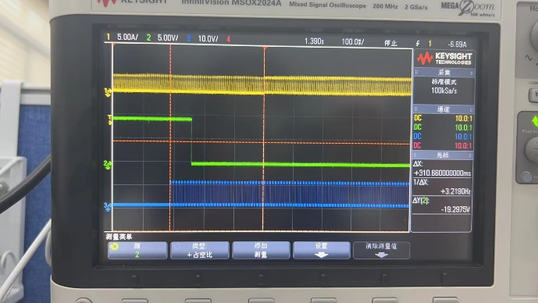

4_动画退出时长
动画退出时长测试

需求 |  |  | 测试目标：
序号 | 测试 ID | 测试方法 | 前置条件 | 步骤 | 预期结果 | 测试结果
 |  |  |  |  |  |  |  | 测试时长（ms）
1 | TC004-001-001 | Manual | 1、设置电源电压 = 12V | 1、设置logic5的频率=105Hz Duty=20%或40%； 2、连接logic5； 3、动画完成之前logicx置高，测量法规线打断动画动画退出时长 | 此项目没有要求 | Passed | PL-40% | 295
 |  |  |  |  |  |  | PL-80% | 292

